List1
Poptávané zboží | Ilustrační obrázek | Požadavky | Specifikace nabízeného produktu | Motiv produktu | Doba dodání od potvrzení náhledů | Odběr | Cena za kus bez DPH (včetně poštovného a tiskových příprav) | Cena celkem bez DPH (včetně poštovného a tiskových příprav) | Poznámky
Ponožky motiv ČZU I | 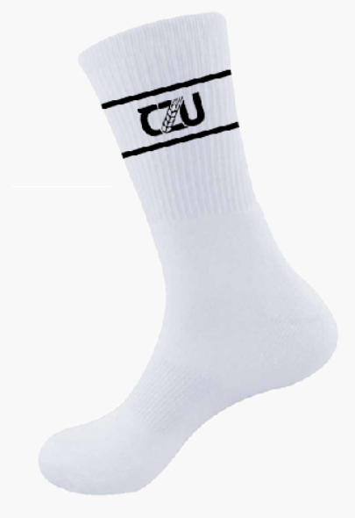 | Motiv viz ilustrační obrázek. Složení min. 85 % bavla, 10 % polyamid a 5 % elastan. S žebrováním a papírovou etiketou. Velikosti 35 - 38, 39 - 42 a 43 – 46. |  | viz ilustrační obrázek ve sloupci B | 5 týdnů | 750 |  | 0.00 Kč | 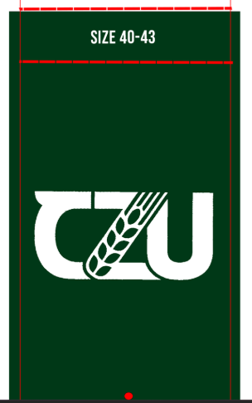 Ilustrační obrázek papírové etikety:
Ponožka motiv ČZU II | 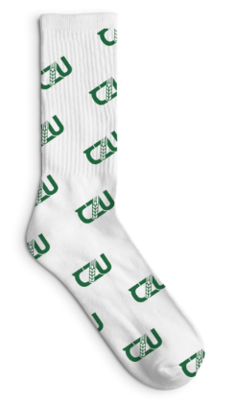 | Motiv viz ilustrační obrázek. Složení min. 85 % bavla, 10 % polyamid a 5 % elastan, hladké a s papírovou etiketou. Velikosti 35 - 38, 39 - 42 a 43 – 46. |  | viz ilustrační obrázek ve sloupci B | 5 týdnů | 750 |  | 0.00 Kč | Ilustrační obrázek papírové etikety:
Ponožky motiv kráva | 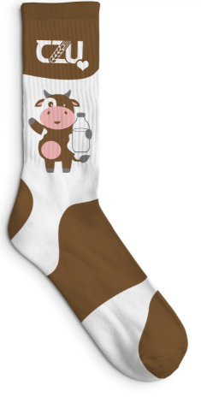 | Motiv viz ilustrační obrázek. Složení min. 85 % bavla, 10 % polyamid a 5 % elastan, hladké a s papírovou etiketou. Velikosti 35 - 38, 39 - 42 a 43 – 46. |  | viz ilustrační obrázek ve sloupci B | 5 týdnů | 750 |  | 0.00 Kč | Ilustrační obrázek papírové etikety:
Ponožky motiv zvířata | 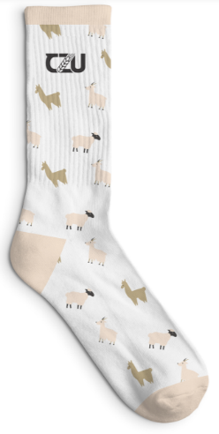 | Motiv viz ilustrační obrázek. Složení min. 85 % bavla, 10 % polyamid a 5 % elastan, hladké a s papírovou etiketou. Velikosti 35 - 38, 39 - 42 a 43 – 46. |  | viz ilustrační obrázek ve sloupci B | 5 týdnů | 750 |  | 0.00 Kč | Ilustrační obrázek papírové etikety:
Ponožky motiv pivo | 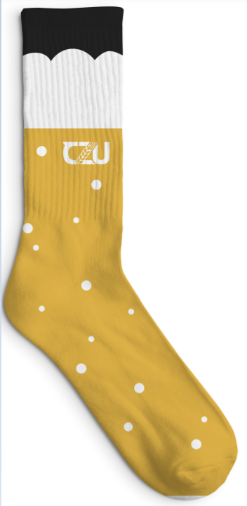 | Motiv viz ilustrační obrázek. Složení min. 85 % bavla, 10 % polyamid a 5 % elastan, hladké a s papírovou etiketou. Velikosti 35 - 38, 39 - 42 a 43 – 46. |  | viz ilustrační obrázek ve sloupci B | 5 týdnů | 750 |  | 0.00 Kč | Ilustrační obrázek papírové etikety:

Poznámka: Zadavatel nepřipouští varianty nabídek. |  |  |  |  |  | Celková nabídková cena bez DPH |  | 0.00 Kč

